상품제안서
브랜드 커스텀 쇼핑백 | 상품코드: S42344

 |  |  |  |  | 02-713-8555 | www.synergygift.co.kr
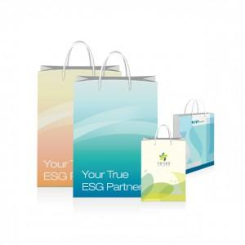 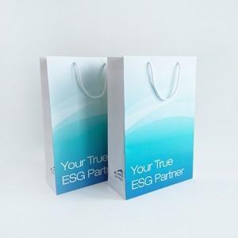 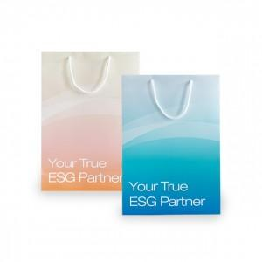

【상세/제작정보】 | <p><span style="font-size: 12pt;">배송비는 제품 규격, 수량, 작업 조건 등에 따라 매번 달라질 수 있어</span></p><p><span style="font-size: 12pt;">표기된 단가와 실제 비용 간 다소 차이가 발생할 수 있는 점 양해 부탁드립니다.</span></p><p><span style="font-size: 12pt;">&nbsp;</span></p><p><span style="font-size: 12pt;"></span><span style="font-size: 16px;"><span style="color: rgb(0, 117, 200);"><b>50장 단위 주문가능합니다!</b></span> 예) 50 / 100 / 150 / 200 진행가능&nbsp;</span></p><p><span style="font-size: 12pt;"><b><span style="color: rgb(255, 0, 0);">진행불가 수량&nbsp; 예)&nbsp; 80 / 130 / 190 장</span> ​</b></span></p><p>&nbsp;</p><p><span style="font-size: 12pt;">S(180*100*250mm)</span></p><p><span style="font-size: 12pt;">M(260*100*360mm)</span></p><p><span style="font-size: 12pt;">L(300*120*450mm)</span></p><p><span style="font-size: 12pt;">XL(400*120*350mm)</span>​</p>

【인쇄/포장옵션】 | 풀칼라 / 포장불가능

【공급단가】 | 수량 | 50~ | 100~ | 300~
*VAT별도 | S | 3,500원 | 3,300원 | 2,900원
 | M | 3,800원 | 3,500원 | 3,100원
 | L | 4,100원 | 3,800원 | 3,400원
 | XL | 4,300원 | 4,000원 | 3,600원

【상품 URL】 | https://www.synergygift.co.kr:443/src/goods_detail.php?gdno=42344

